прил.3.3.
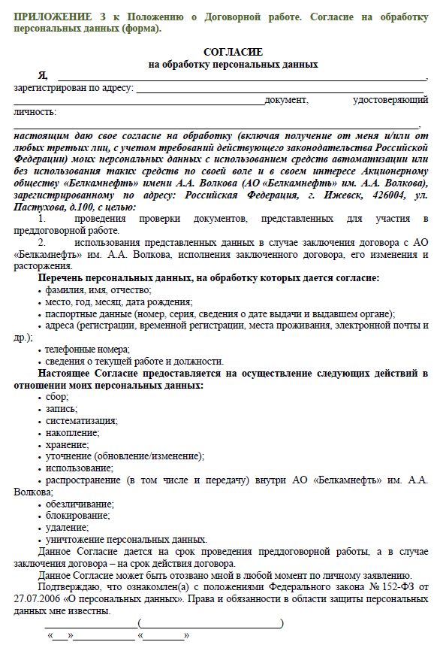
Приложение 3.3

